Накладная-№3
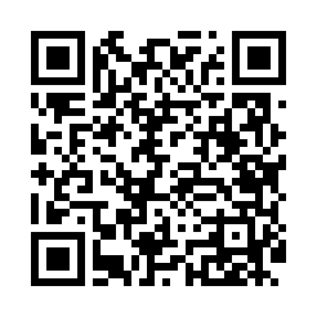
Номер товарно-транспортной накладной: |  |  | Торговый представитель: Amriyev Muhammad
Поставщик: Toshkent falcon fly 2 |  |  | Телефон торгового представителя: +998972880505
Дата отгрузки: 27.12.2025 |  |  | Контрагент: """" Klient
Дата консигнации: |  |  | Адрес:
Доставщик: |  |  | Телефон:
Телефон доставщика:
Время заказа: 27.12.2025 09:07:35
№ | Штрих-код | Название товаров (работ,услуг) | Количество | Количество в кейсе | Цена | Сумма
 |  |  | 6 |  |  | 38
1 | 5903313455367 | Металлическая Хлебница 18/0 SS body + carbon steel lid 39*25.5*18.5cm XP-4-4 | 1 | 1 шт. | 15 | 15
2 | 6920240023581 | Коврики напольные для ванной комнаты 50*60CM XP-23-58 | 5 | 5 шт. | 4.60 | 23
Итого: 38$|->UZS: 475,000.00

